Hoja1
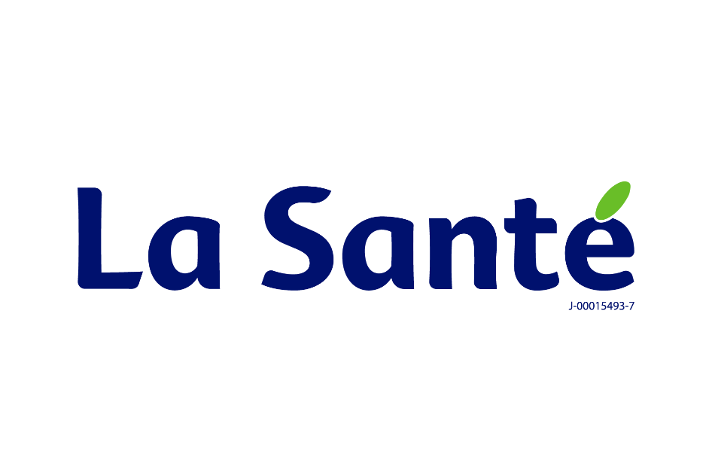
















JORNADAS UROONCOLÓGICAS 2026
Dr. Rafael Simón Paz Álvarez
SOVEURO – Seccional Centro

